Bestellungen Vereine
Liebe Vereinsvertreter/innen,
dieses Formular
- unterstützt Euch bei der Beantragung des Deutschen Triathlonabzeichens Jugend
- gibt einen Überblick darüber, welche Kinder und Jugendlichen die Voraussetzungen für den Erhalt der jeweiligen Abzeichen erfüllen
- ist kein Bestellformular
Sendet es dennoch parallel zu Eurer Online-Bestellung an triathlonabzeichen@triathlondeutschland.de. Die Bestellung der Abzeichen erfolgt über den DTU-Shop .
Achtet auf die korrekte Schreibweise der Namen, da diese Angaben für den späteren Druck der Urkunden verwendet werden.
Absolvierte Wettkämpfe markiert Ihr bitte mit einem „X“.
Sollten zusätzliche Wettkämpfe eingetragen werden müssen, wählt in Spalte O „Zellen einfügen“ aus. Die Summenformel wird anschließend automatisch angepasst.
lfd. Nr. | Vorname | Name | Verein | Wettkampf 1 | Wettkampf 2 | Wettkampf 3 | Wettkampf 4 | Wettkampf 5 | Summe | Abzeichen | Abzeichen | Kosten
 |  |  |  | Datum | Datum | Datum | Datum | Datum |  |  | Anzahl BRONZE | 0
1 |  |  |  |  |  |  |  |  | 0 |  | Anzahl SILBER | 0
2 |  |  |  |  |  |  |  |  | 0 |  | Anzahl GOLD | 0
3 |  |  |  |  |  |  |  |  | 0 |  | GESAMTKOSTEN | 0 €
4 |  |  |  |  |  |  |  |  | 0
5 |  |  |  |  |  |  |  |  | 0 |  | Anzahl Wettkämpfe pro Kalenderjahr
6 |  |  |  |  |  |  |  |  | 0 |  | 1-2 Wettkämpfe = BRONZE
7 |  |  |  |  |  |  |  |  | 0 |  | 3-4 Wettkämpfe = SILBER
8 |  |  |  |  |  |  |  |  | 0 |  | 5 Wettkämpfe = GOLD
9 |  |  |  |  |  |  |  |  | 0
10 |  |  |  |  |  |  |  |  | 0
11 |  |  |  |  |  |  |  |  | 0
12 |  |  |  |  |  |  |  |  | 0
13 |  |  |  |  |  |  |  |  | 0
NEU1: Zum Aufkleber mit Urkunde kann zusätzlich unser Klett-Patch in Gold, Silber oder Bronze gekauft werden. Die Stückzahl ist jedoch stark limitiert!
14 |  |  |  |  |  |  |  |  | 0
15 |  |  |  |  |  |  |  |  | 0
NEU2: Unser neues Young Stars-Abzeichen ist ab sofort für Jeden ohne Leistungsnachweis erhältlich! Passion.Power.Patch. Sammelle und klette Deine Klett-Patches auf Rucksack oder Ranzen und zeige allen Deine Leidenschaft zum Triathlon. Verfügbar in den Farben Pink, Grün und Blau.
16 |  |  |  |  |  |  |  |  | 0
17 |  |  |  |  |  |  |  |  | 0

18 |  |  |  |  |  |  |  |  | 0
19 |  |  |  |  |  |  |  |  | 0
20 |  |  |  |  |  |  |  |  | 0
21 |  |  |  |  |  |  |  |  | 0
22 |  |  |  |  |  |  |  |  | 0
23 |  |  |  |  |  |  |  |  | 0
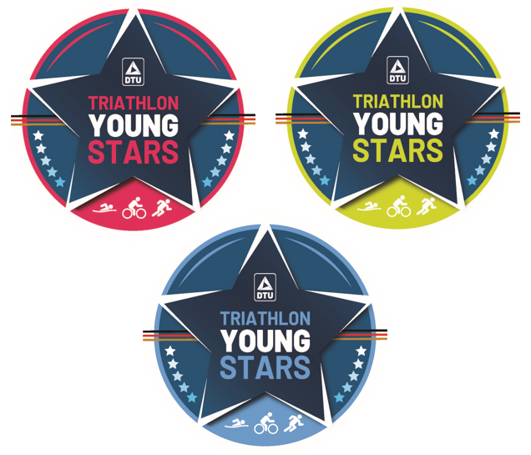
24 |  |  |  |  |  |  |  |  | 0
25 |  |  |  |  |  |  |  |  | 0
26 |  |  |  |  |  |  |  |  | 0
27 |  |  |  |  |  |  |  |  | 0
28 |  |  |  |  |  |  |  |  | 0
29 |  |  |  |  |  |  |  |  | 0
30 |  |  |  |  |  |  |  |  | 0
31 |  |  |  |  |  |  |  |  | 0
32 |  |  |  |  |  |  |  |  | 0
33 |  |  |  |  |  |  |  |  | 0
34 |  |  |  |  |  |  |  |  | 0
35 |  |  |  |  |  |  |  |  | 0

Beispiel
Liebe Vereinsvertreter/innen,
dieses Formular
- unterstützt Euch bei der Beantragung des Deutschen Triathlonabzeichens Jugend
- gibt einen Überblick darüber, welche Kinder und Jugendlichen die Voraussetzungen für den Erhalt der jeweiligen Abzeichen erfüllen
- ist kein Bestellformular
Sendet es dennoch parallel zu Eurer Online-Bestellung an triathlonabzeichen@triathlondeutschland.de. Die Bestellung der Abzeichen erfolgt über den DTU-Shop .
Achtet auf die korrekte Schreibweise der Namen, da diese Angaben für den späteren Druck der Urkunden verwendet werden.
Absolvierte Wettkämpfe markiert Ihr bitte mit einem „X“.
Sollten zusätzliche Wettkämpfe eingetragen werden müssen, wählt in Spalte O „Zellen einfügen“ aus. Die Summenformel wird anschließend automatisch angepasst.
lfd. Nr. | Vorname | Name | Verein | Swim&Run | Duathlon | Triathlon | Triathlon | Swim&Run | Summe | Abzeichen | Abzeichen | Kosten
 |  |  |  | 2026-05-01 | 2026-05-17 | 2026-05-30 | 2026-06-18 | 2026-08-16 |  |  | Anzahl BRONZE | 1
1 | Max | Mustermann | Traumland-Triathlonteam | X | X | X |  | X | 4 | SILBER | Anzahl SILBER | 1
2 | Donald | Duck | TT-Entenhausen | X | X | X | X | X | 5 | GOLD | Anzahl GOLD | 1
3 | Hermine | Granger | Hogwarts-Triathlon |  |  | X |  |  | 1 | BRONZE | GESAMTKOSTEN | 15 €
4 |  |  |  |  |  |  |  |  | 0
5 |  |  |  |  |  |  |  |  | 0 |  | Anzahl Wettkämpfe pro Kalenderjahr
6 |  |  |  |  |  |  |  |  | 0 |  | 1-2 Wettkämpfe = BRONZE
7 |  |  |  |  |  |  |  |  | 0 |  | 3-4 Wettkämpfe = SILBER
8 |  |  |  |  |  |  |  |  | 0 |  | 5 Wettkämpfe = GOLD
9 |  |  |  |  |  |  |  |  | 0
10 |  |  |  |  |  |  |  |  | 0
11 |  |  |  |  |  |  |  |  | 0
12 |  |  |  |  |  |  |  |  | 0
13 |  |  |  |  |  |  |  |  | 0
NEU1: Zum Aufkleber mit Urkunde kann zusätzlich unser Klett-Patch in Gold, Silber oder Bronze gekauft werden. Die Stückzahl ist jedoch stark limitiert!
14 |  |  |  |  |  |  |  |  | 0
15 |  |  |  |  |  |  |  |  | 0
NEU2: Unser neues Young Stars-Abzeichen ist ab sofort für Jeden ohne Leistungsnachweis erhältlich! Passion.Power.Patch. Sammelle und klette Deine Klett-Patches auf Rucksack oder Ranzen und zeige allen Deine Leidenschaft zum Triathlon. Verfügbar in den Farben Pink, Grün und Blau.
16 |  |  |  |  |  |  |  |  | 0
17 |  |  |  |  |  |  |  |  | 0
18 |  |  |  |  |  |  |  |  | 0
19 |  |  |  |  |  |  |  |  | 0
20 |  |  |  |  |  |  |  |  | 0
21 |  |  |  |  |  |  |  |  | 0
22 |  |  |  |  |  |  |  |  | 0
23 |  |  |  |  |  |  |  |  | 0
24 |  |  |  |  |  |  |  |  | 0
25 |  |  |  |  |  |  |  |  | 0
26 |  |  |  |  |  |  |  |  | 0
27 |  |  |  |  |  |  |  |  | 0
28 |  |  |  |  |  |  |  |  | 0
29 |  |  |  |  |  |  |  |  | 0
30 |  |  |  |  |  |  |  |  | 0
31 |  |  |  |  |  |  |  |  | 0
32 |  |  |  |  |  |  |  |  | 0
33 |  |  |  |  |  |  |  |  | 0
34 |  |  |  |  |  |  |  |  | 0
35 |  |  |  |  |  |  |  |  | 0

